FORMATO GQ-016
PROPUESTA DE MEJORA | PROPUESTA DE MEJORA O INNOVACIÓN |  |  |  | REGISTRO
 |  |  |  |  | COPIA CONTROLADA
 |  |  |  |  | COD GQ-016-R | VERSION 0,5
 |  |  |  |  | FECHA 18-mar-21 | PAGINA 1 DE 1

Nombre de la propuesta: | TARJETA DE PRESENTACIÓN PROYECTO WIPEN
Nombre de la persona o equipo que genera la PM: | LUCY MARIN

SITUACIÓN INICIAL |  |  | SITUACIÓN FINAL
La presentación de cada miembro del equipo Wipen es diversa en las reuniones virtuales, cada uno tiene en su perfil la imagen que mas le gusta o simplemente no tiene imagen. |  |  | Se presente estandarizar la presentación de los perfiles en el teams que a la vez pasa al Outlook, con una imagen única lo que cambia en cada tarjeta es la foto de cada persona, se realiza varias tarjetas de presentación para someter a votación y elegir la opción mas adecuada para lanzarla y realizar las tarjetas de cada persona, se anexan las imágenes de prueba que serán sometidas a elección.

FOTO O DIBUJO INICIAL |  |  | FOTO O DIBUJO FINAL-PERIÓDO 15 AGOT-15 DE SEPT
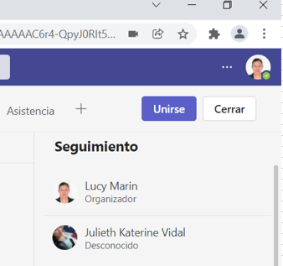 |  |  | 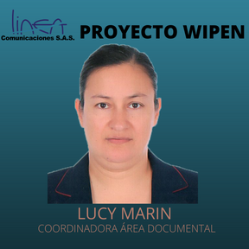 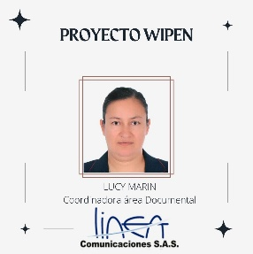 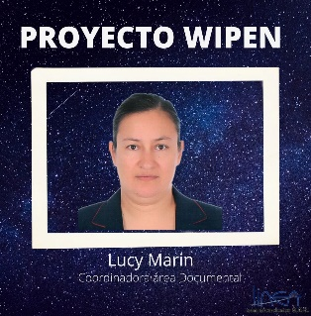 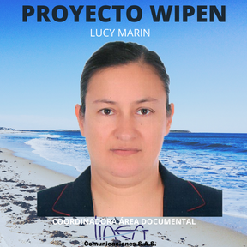

Objetivo: | Estandarizar la forma de presentación en las reuniones virtuales y en las diferentes comunicaciones por los medios oficiales de la empresa, para generar seriedad, sentido de pertenencia y seguiridad a la hora de contactar y estar hablando con algun mienmbro del equipo.
Alcance: | A todos el personal perteneciente la proyecto Wipen
Requerimientos: | Foto, acceso a internet, acceso a cuenta corporativa, acceso al teams.

Elaborado por: Coordinadora Sistemas Integrados de Gestión Natalia Lopez Marín |  | Revisado por: Dirección de I+D Marlon Alberto Hernández Arboleda |  | Aprobado por: Director de procesos Walter Jimenez

